サマリー
サマリー
１．Gitとは
 | 分散型のバージョン管理システム
 | 特徴 | ローカル環境（自分のパソコンなど）に、全ての変更履歴を含む完全なリポジトリの複製が作成される
Ｇｉｔ

２．GitHubとは
 | gitで管理しているローカルファイルを、ウェブサービス上で共有できる仕組み
ＧｉｔＨｕｂ
Web

鍵交換してファイル暗号化し通信を行う。

Ｇｉｔ
Ｇｉｔ
Ｇｉｔ

個人ＰＣ
個人ＰＣ
個人ＰＣ

３．「GitとGitHubの設定方法について」シートで何をしているか
 | ａ，ローカルでSSH用の秘密鍵と公開鍵を作成。
 | ｂ，GitHub側でaで作成した公開鍵を登録(設定)
 | ｃ，GitHubのリモートリポジトリにSSHで接続できるか確認。
 | ｄ，ローカル環境へ「リモートリポジトリ」をクローンして、「ローカルリポジトリ」を作成。
 | ｅ，新しいブランチをローカルリポジトリで作成。
 | ｆ，ｅで作成したブランチへ作業ブランチを切り替え。
 | ｇ，コミットしたいファイルを、ローカルリポジトリの作業ブランチでadd。
 | ｈ，ローカルリポジトリの作業ブランチでcommit。
 | ｉ，git pushでGitHubのリモートリポジトリへ作業ブランチ(ローカル)の内容を反映する。

ＧｉｔＨｕｂ
リモートリポジトリー

Ｇｉｔ
ローカルリポジトリー
Ｇｉｔ
ローカルリポジトリー

GitとGitHubの設定方法について
GitとGitHubの設定方法について

GitHub
https://github.co.jp/
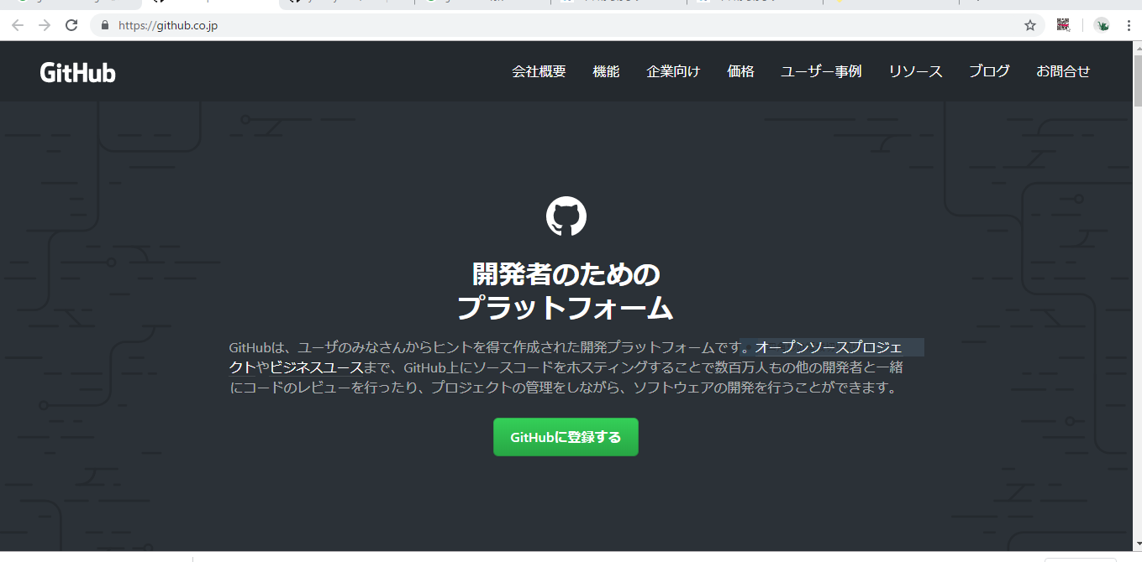

https://github.com/yosshy1037/YkRepository

使用しているリポジトリ

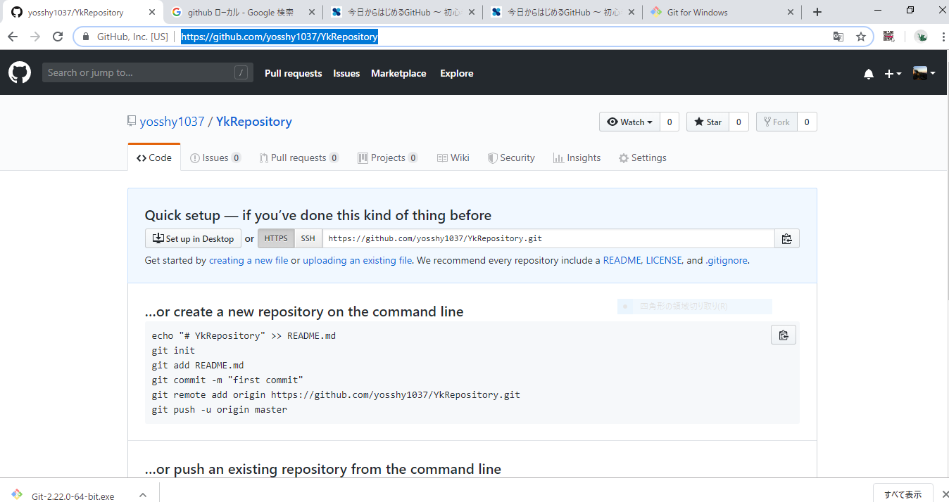

Git
https://gitforwindows.org/
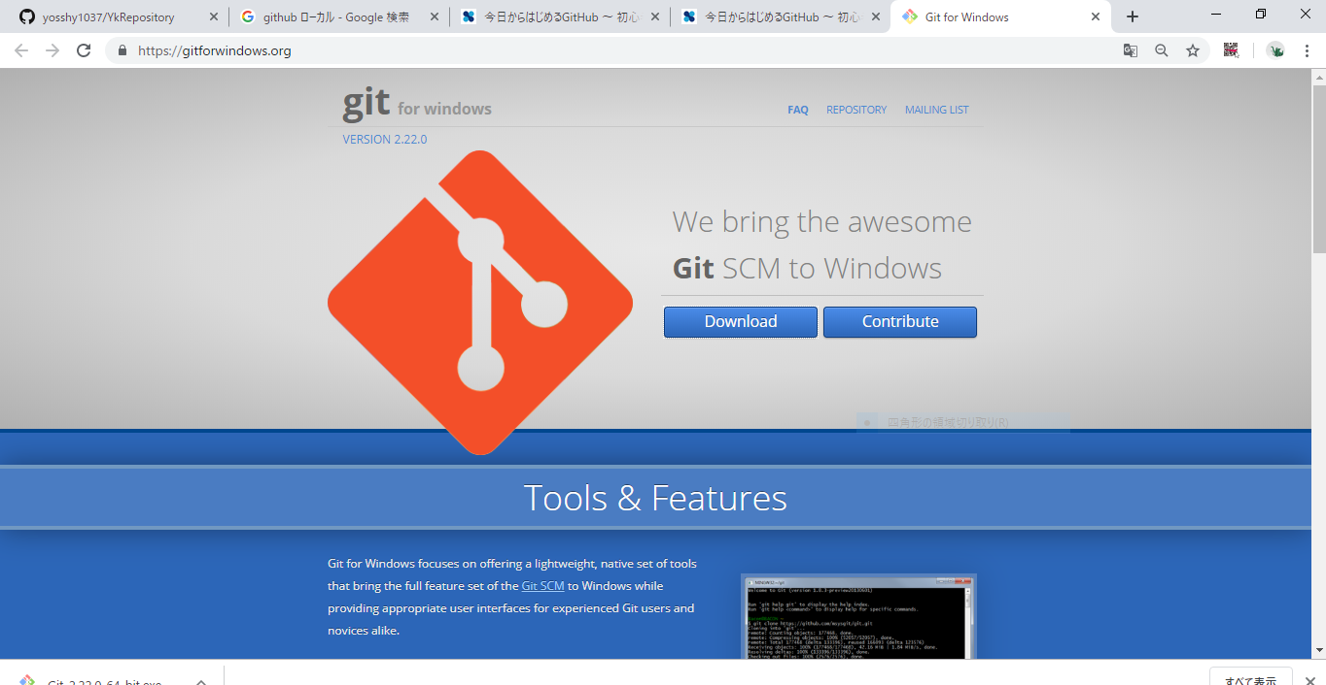

Git-2.22.0-64-bit.exe のインストールは以下を参考に
https://qiita.com/toshi-click/items/dcf3dd48fdc74c91b409
以下一部画像を記載します。
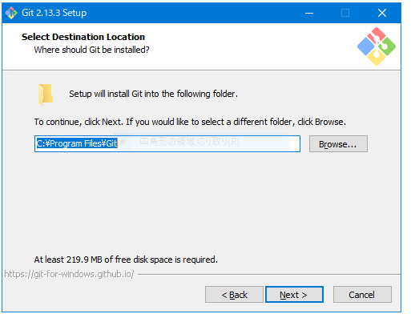

git のインストール確認
https://employment.en-japan.com/engineerhub/entry/2017/01/31/110000#Git%E3%81%A7%E3%81%AF%E3%83%AD%E3%83%BC%E3%82%AB%E3%83%AB%E3%81%A7%E9%96%8B%E7%99%BA%E3%82%92%E9%80%B2%E3%82%81%E3%82%8B%E3%81%93%E3%81%A8%E3%81%8C%E3%81%A7%E3%81%8D%E3%82%8B

GitBashを使用する
Git-2.22.0-64-bit.exeをインストールしていると、スタートアップメニューにGit Bashがあるはず
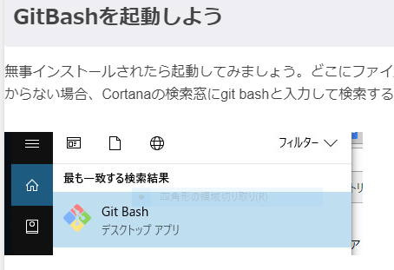

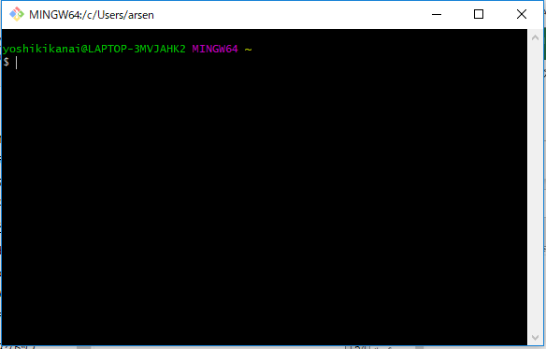

※ 以下作業は本当はGit Bashで行う
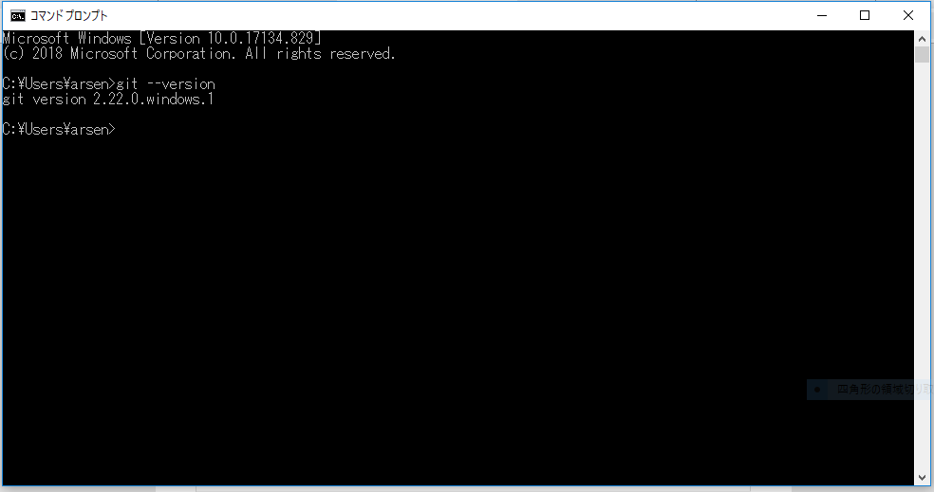

※ 以下作業は本当はGit Bashで行う
ユーザとパスワード登録
 | git config --global user.name "【ユーザー名】"
 | git config --global user.email 【メールアドレス】

 | git config --global user.name yosshy_git1037
 | git config --global user.email arsenal1037@gmail.com
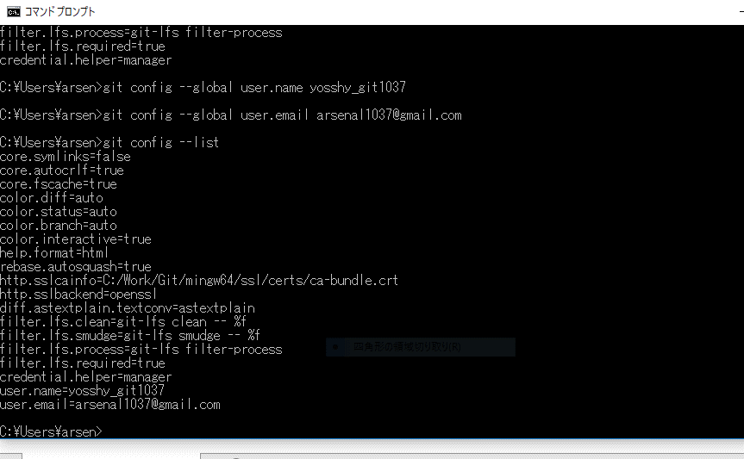

※ 以下作業は本当はGit Bashで行う
環境の構築（2） SSHの鍵を取得する
 | ssh-keygen -t rsa -b 4096 -C arsenal1037@gmail.com
パスフレーズ
 | kanai
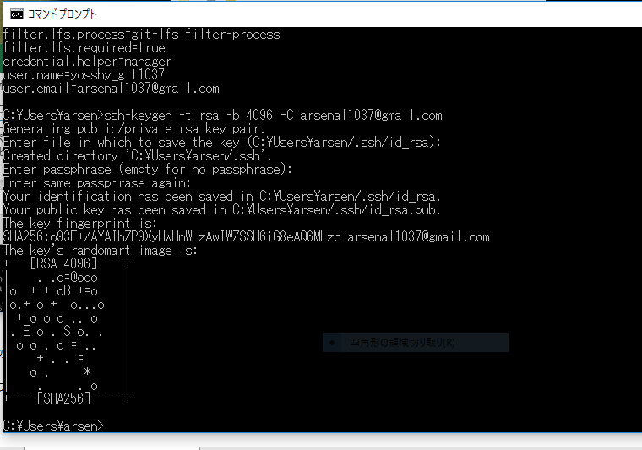

鍵生成の場所
C:\Users\arsen\.ssh
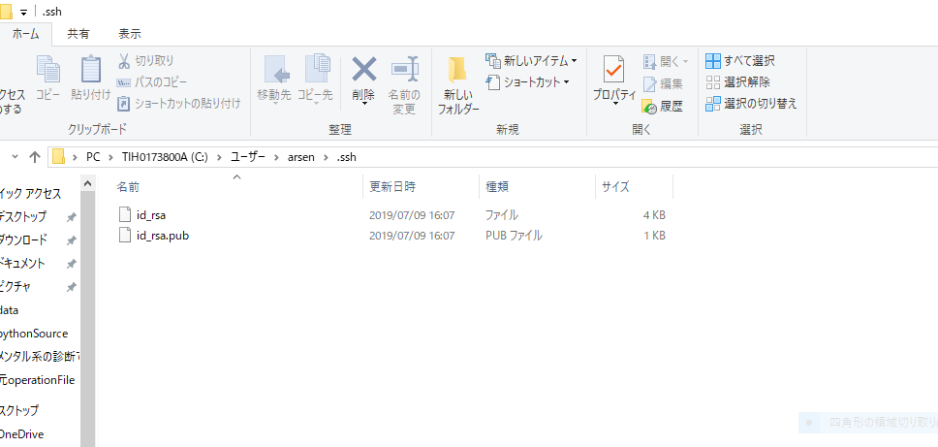

確認
ls ~/.ssh/id_rsa*
権限変更
chmod 600 ~/.ssh/id_rsa
確認
ls -la ~/.ssh/id_rsa
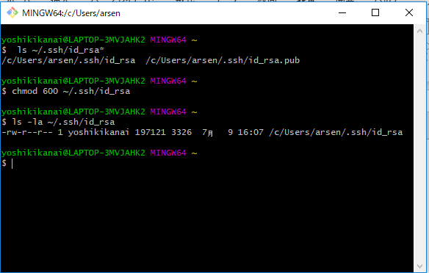

SSHのconfigファイルを編集
GitHubへSSH接続する際に、どの秘密鍵を指定するのかを管理するのが目的
vim ~/.ssh/config

configの内容
 | Host github
 | HostName github.com
 | User git
 | IdentityFile ~/.ssh/id_rsa

vi ~/.ssh/id_rsa.pub
鍵の内容をコピーします。
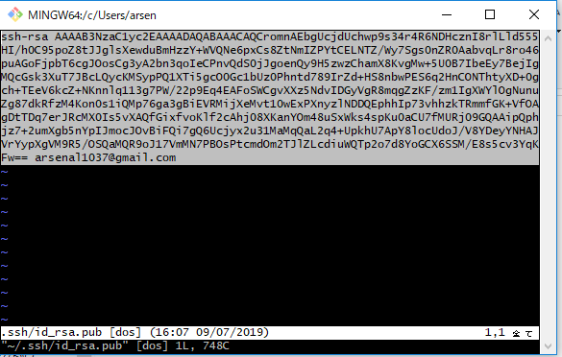

Github側で
左メニューのSSH and GPG keys タブを押す
New SSH key ボタン押す ⇒
Title を入力 自身の「PC名」+「サーバ名」
Key に上記鍵の内容を張り付けする
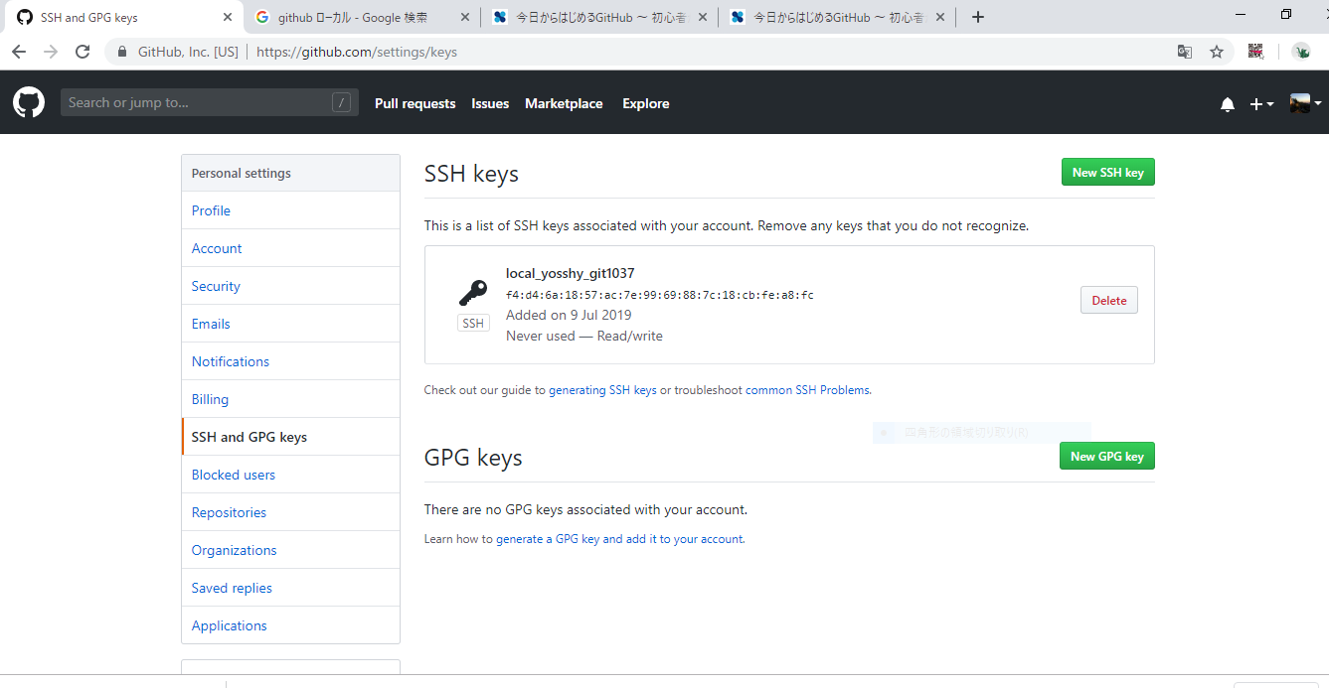

ssh github を実行
「You've successfully authenticated」と表示されたら成功
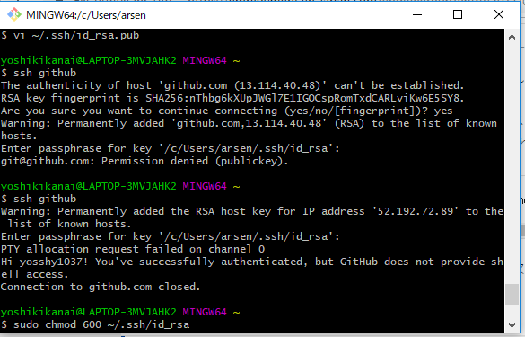

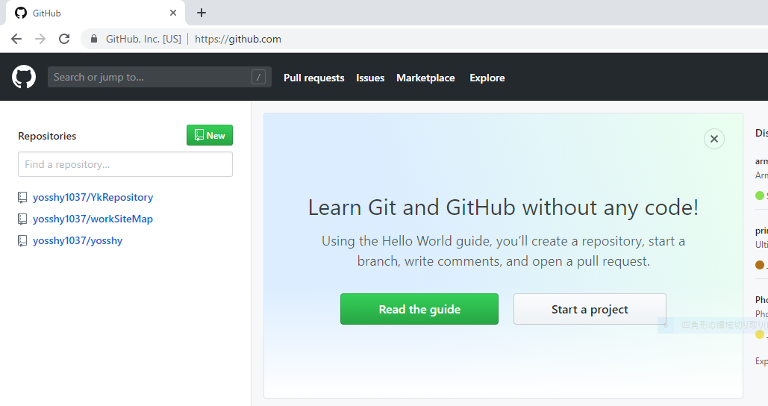

使用しているリポジトリ

ローカルでソースを配置するディレクトリ
mkdir gitSource
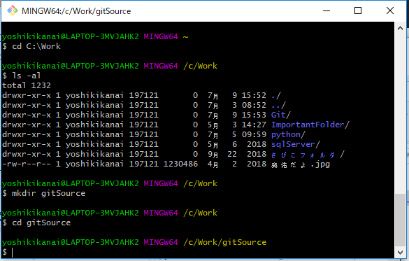

リポジトリをローカルにクローンする
git clone git@github.com:【ユーザー名】/【リポジトリ名】.git
git clone git@github.com:yosshy1037/YkRepository.git
ローカルリポジトリ
cd YkRepository
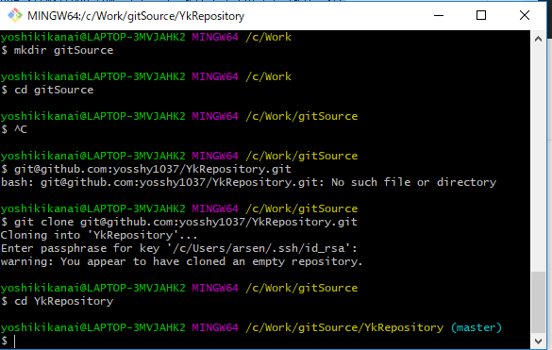

masterと同期しているローカルリポジトリで一旦適当なファイルをコミットする
C:\Work\gitSource\YkRepository
コミットするファイルを配置
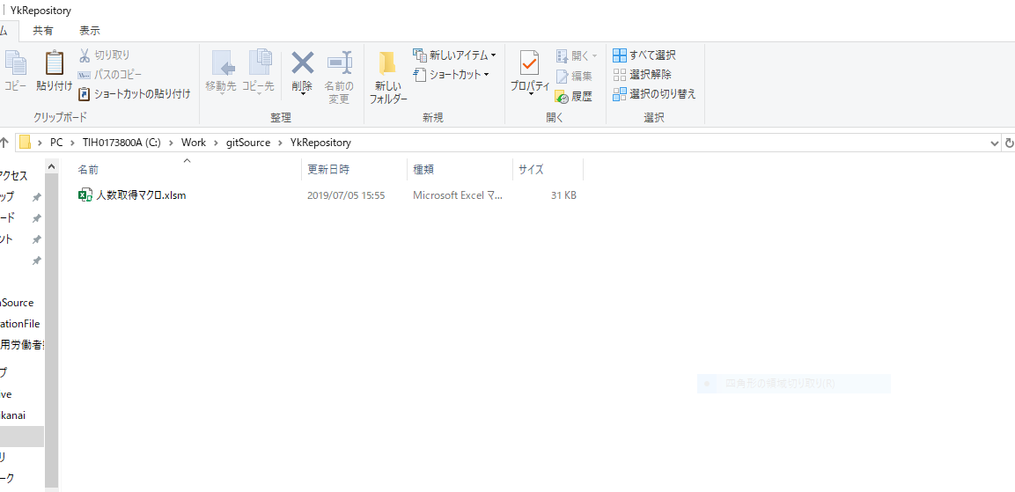

一旦masterへコミットする
git add .
git commit -m "First commit."
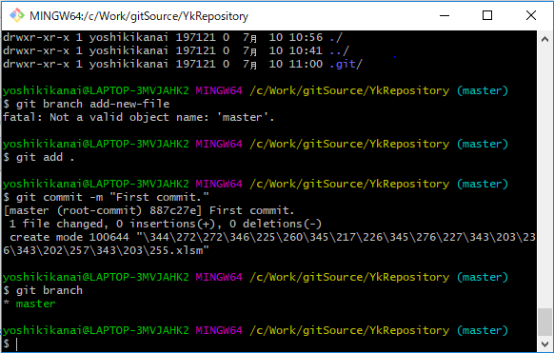

↑masterのブランチができる

新しいブランチ作成、切り替えは行わない。
git branch source
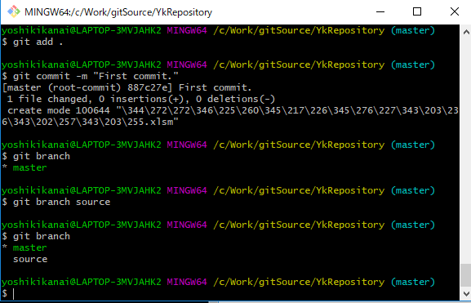

作業したい sourceブランチに移動
git checkout source

適当なファイルを作成しローカルへ追加する
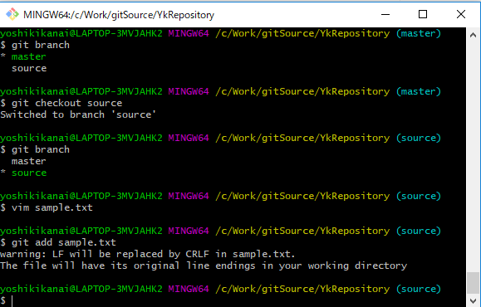

まだコミットをしていない内容を確認
git status

コミットする
'-aオプションは,ここまでの修正をすべてコミット
git commit -a
※ Vimが開かれるので、コミットに対するコメントを追加します(何かコメントいれて:wqで保存)

以下の内容であればコミット完了
git status

※ この段階では、ローカル環境でコミットが完了

GitHubへ反映
git push origin source
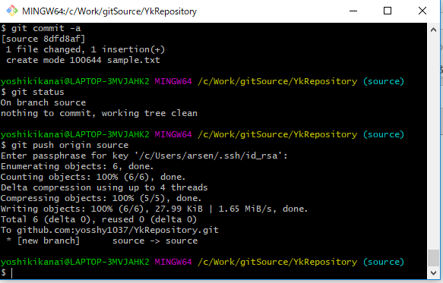

一旦はここまで

特定のファイルのみコミットする
git commit -m 'add' -- sample.txt

トラブルシューティング
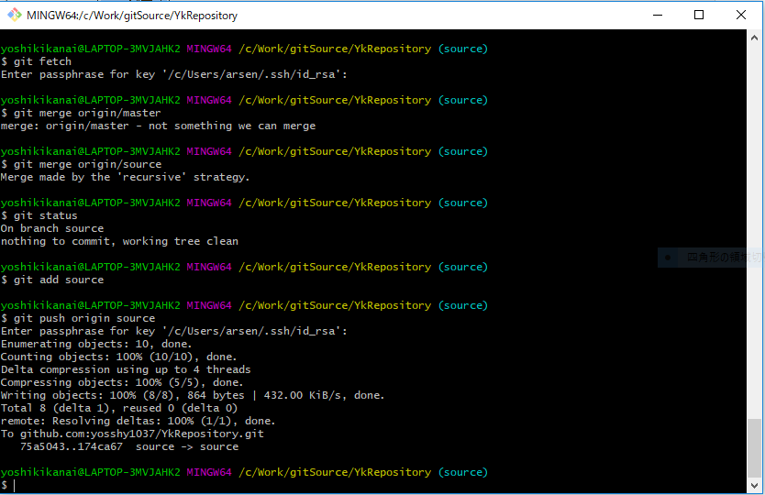
トラブルシューティング

１、git push しようとしたら、rejectされた時の対応
 | git push origin source
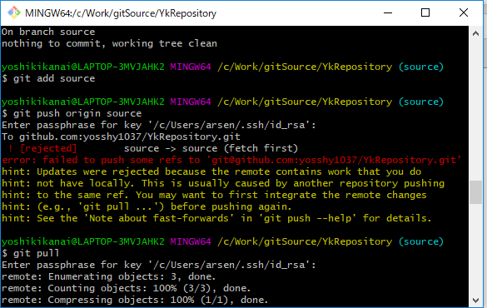

対応方法 1
 | git pull

対応方法 2
 | git fetch | リモートリポジトリの変更を取得
 | git merge origin/source | ローカルリポジトリの状態をマージ

